المؤشرات الكلية

سوق العراق للاوراق المالية
جلسة الثلاثاء 2026/9/8 |  |  |  | تقرير أسعار الأسهم المتداولة لسوق العراق للأوراق المالية
الجلسة (157)
الاسهم المتداولة المدرجة و OTC |  |  | 574,075,556 |  |  | قيمة الأسهم المتداولة المدرجة و OTC |  | 1,134,299,423 |  |  | صفقات الشركات المدرجة وOTC | 1114
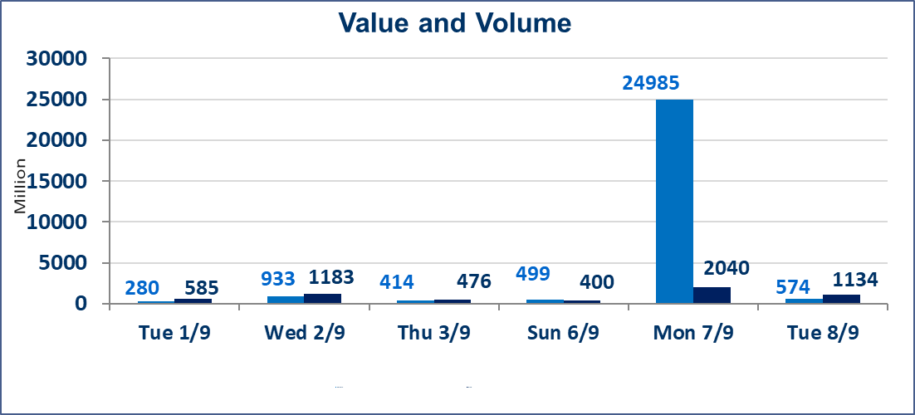
المؤشر60 ISX اليوم | 981.73 |  | نقطة |  |  | المؤشر15 ISX اليوم | 1236.88 | نقطة
المؤشر 60 ISX السابق | 989.02 |  | نقطة |  |  | المؤشر 15 ISX السابق | 1241.03 | نقطة
نسبة التغير | -0.74 |  | % |  |  | نسبة التغير | -0.33 | %
عدد النقاط | -7.29 |  | نقطة |  |  | عدد النقاط | -4.15 | نقطة

الشركات المدرجة | 103 | OTC | 22 | 125 |  | الشركات غير المتداولة المدرجة | 47 | OTC | 19 | 66
الشركات المتداولة | 46 | OTC | 2 | 48 |  | الشركات المرتفعة |  |  | 9
شركات الهيئة العامة |  |  |  | 1 |  | الشركات المنخفضة |  |  | 18
الموقوفة بقرار من هيأة الأوراق المالية |  |  |  | 9 |  | شركات الهيئة العامة |  |  | 1
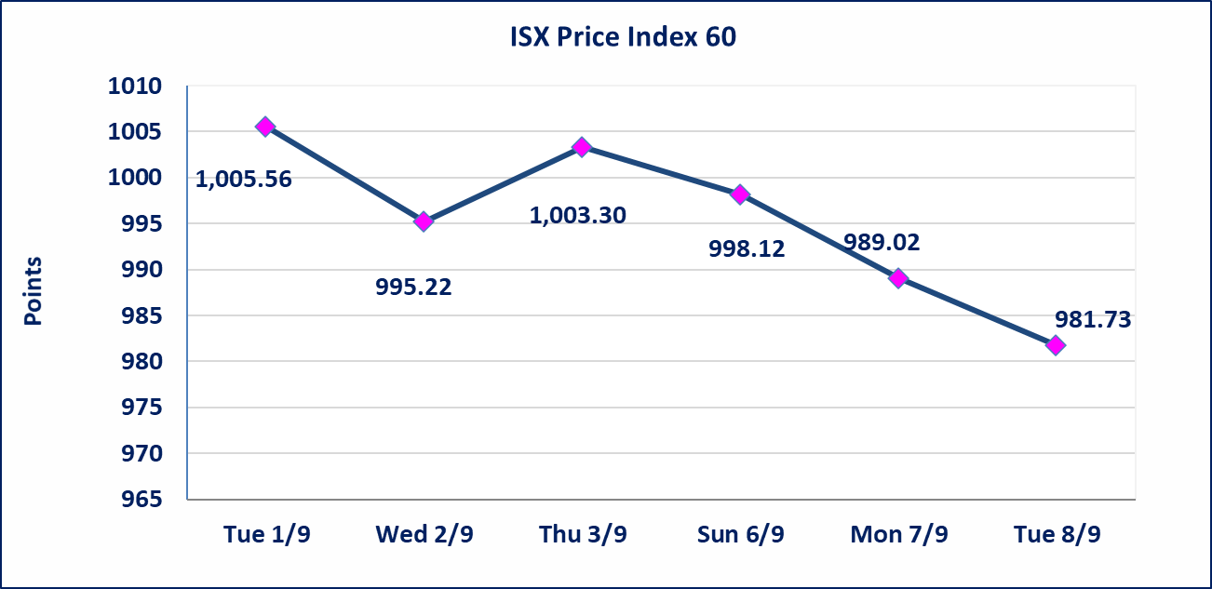
 |  |  |  |  |  | 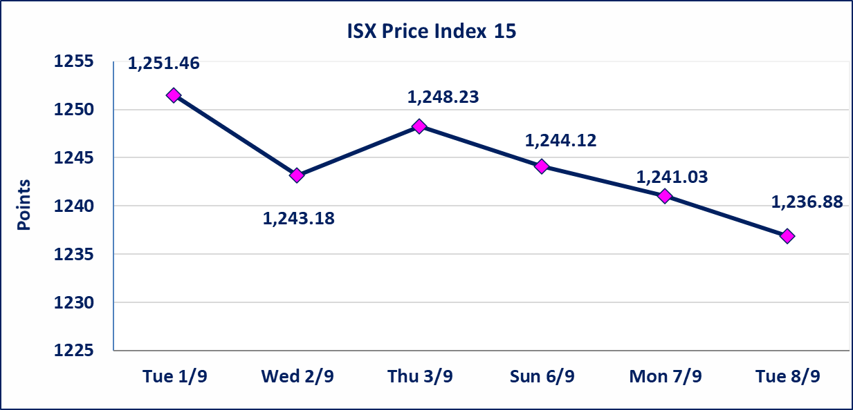
مصرف الطيف الاسلامي (BTIB) | إيقاف التداول على أسهم الشركة إعتباراً من جلسة الخميس الموافق 2026/9/3 إستناداً إلى قرار هيأة الاوراق المالية المرقم 297/2 في 2026/9/3.
الخير للتأمين (NKHA) | البدء بعمليات ايداع شهادات اسهم المساهمين لشركة الخير للتأمين إعتباراً من جلسة الثلاثاء الموافق 2026/9/1 وسيتم اطلاق التداول إعتباراً من جلسة الثلاثاء 2026/9/22 بعد ايداع 5% من رأس المال او بعد مرور (21) يوم من تاريخ بدء الايداع في منصة الشركات غير المدرجة ISX-OTC.
الوطنية للصناعات الغذائية (INFF) | تم البدء بعمليات ايداع شهادات اسهم المساهمين للشركة الوطنية للصناعات الغذائية إعتباراً من جلسة الاحد 2026/5/24 وسيتم اطلاق التداول لحين اكمال انتهاء الاجراءات في مركز الايداع في منصة الشركات غير المدرجة ISX-OTC.
الحد الأعلى والادنى للتغير في السعر | نسبة التغير الحدود الدنيا للحركة السعرية للاسهم من (5% الى 10%) والحدود العليا من(10% الى 25%)في كافة المنصات ماعدا منصة OTC.
Web site : www.isx-iq.net E-mail : info-isx@isx-iq.net |  |  |  |  | 07834000034 - 07711211522 : ص . ب :3607 العلوية الهاتف |  |  |  |  |  | بغداد /الكرادة/ قرب المسرح الوطني /مجاور مصرف الخليج التجاري

نسبة التغير
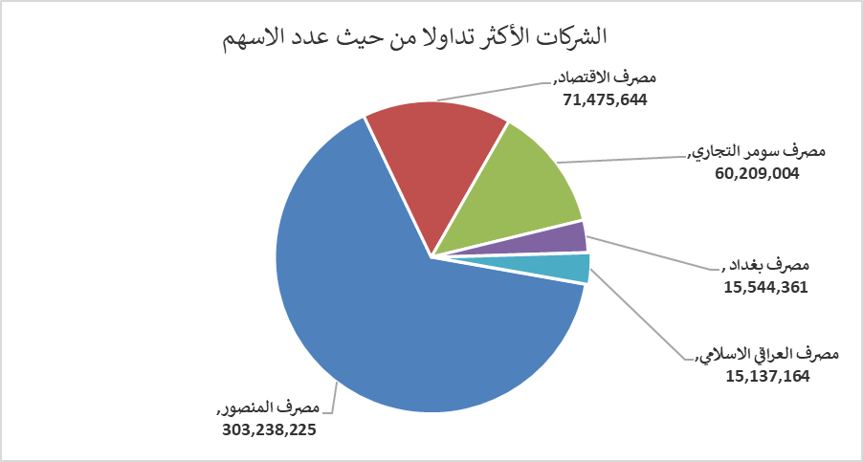
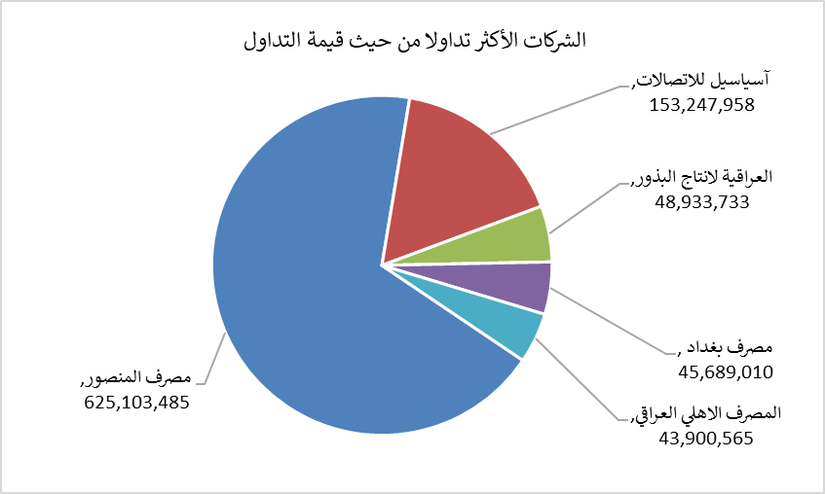
الشركات الأكثر ارتفاعاً وانخفاضاً

نسبة التغير لاسعار الاغلاق الاكثر ارتفاعاً |  |  |  | نسبة التغير لاسعار الاغلاق الاكثر انخفاضاً
اسم الشركة | اغلاق | التغير(%) | الاسهم المتداولة | اسم الشركة | اغلاق | التغير (%) | الاسهم المتداولة
مصرف سومر التجاري | 0.220 | 4.76 | 60,209,004 | مصرف الشرق الأوسط | 0.070 | -12.50 | 902,837
فندق السدير | 24.000 | 4.35 | 108,000 | مصرف الدولي الاسلامي | 0.120 | -7.69 | 1,225,000
المدينة السياحية لسد الموصل | 13.550 | 4.23 | 11,938 | المعمورة العقارية | 2.350 | -6.00 | 3,587,024
مصرف الاستثمار | 0.400 | 2.56 | 13,058,790 | اسماك الشرق الاوسط | 5.690 | -5.01 | 8,397
الخاتم للاتصالات | 3.800 | 2.15 | 927,264 | فندق فلسطين | 21.000 | -3.89 | 867,011

الشركات الاكثر نشاطا حسب الاسهم المتداولة (حجم التداول) |  |  |  | الشركات الاكثر نشاطا حسب القيمة المتداولة
اسم الشركة | اغلاق | التغير(%) | الاسهم المتداولة | اسم الشركة | اغلاق | التغير (%) | القيمة المتداولة
مصرف المنصور | 2.080 | -0.95 | 303,238,225 | مصرف المنصور | 2.080 | -0.95 | 625,103,485
مصرف الاقتصاد | 0.230 | 0.00 | 71,475,644 | آسياسيل للاتصالات | 15.690 | -0.38 | 153,247,958
مصرف سومر التجاري | 0.220 | 4.76 | 60,209,004 | العراقية لانتاج البذور | 5.430 | -0.37 | 48,933,733
مصرف بغداد | 2.920 | -1.68 | 15,544,361 | مصرف بغداد | 2.920 | -1.68 | 45,689,010
مصرف العراقي الاسلامي | 0.960 | -1.03 | 15,137,164 | المصرف الاهلي العراقي | 3.820 | 0.00 | 43,900,565

